Tugas
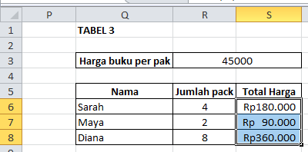
Tugas
1. Pada tabel 1, gunakan formula untuk menjumlahkan total produk dari Bulan Januari hingga Mei
2. Pada sel N4 di tabel 2, gunakan function untuk menentukan total harga penjualan produk Buku
3. Pada tabel N4 di tabel 2, tarik ke bawah untuk menentukan total harga produk Pulpen hingga Penggaris
4. Pada sel N9 di tabel 2, tentukan total harga seluruh produk
5. Pada sel S6 di tabel 3, tentukan total harga produk buku dan terapkan absolute reference pada sel tersebut

Jawaban:

1. Pada tabel 1, gunakan formula untuk menjumlahkan total produk dari Bulan Januari hingga Mei -> Total = B4 + C4 + D4 + E4 + F4

2. Pada sel N4 di tabel 2, gunakan function untuk menentukan total harga penjualan produk Buku -> Total Harga = PRODUCT(L4:M4)
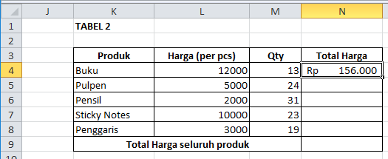

3. Pada tabel N4 di tabel 2, tarik ke bawah untuk menentukan total harga produk Pulpen hingga Penggaris = Ctrl + D (mengisi rumus ke bawah)
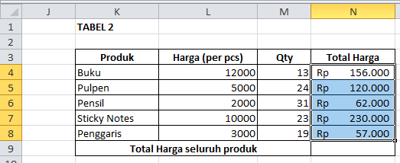

4. Pada sel N9 di tabel 2, tentukan total harga seluruh produk -> =SUMPRODUCT(M4:M8;L4:L8) : menghitung total harga dengan mengalikan jumlah produk dan harga satuan tiap baris, lalu menjumlahkan totalnya
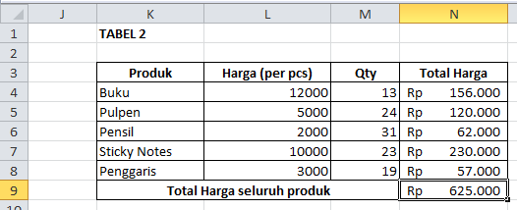

5. Pada sel S6 di tabel 3, tentukan total harga produk buku dan terapkan absolute reference pada sel tersebut -> =R6*$R$3 dan Ctrl + D (mengisi rumus ke bawah)

